상품제안서
포토머그 18oz카페롱510ml | 상품코드: S22183

 |  |  |  |  |  |  | 02-713-8555 | www.synergygift.co.kr
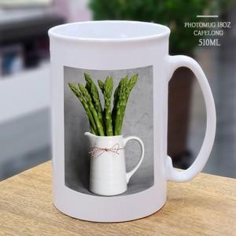

【상세/제작정보】 | 재 질 : 도자기<br>사이즈 : 지름8.8 높이13cm<br>용 량 : 510ml(18온스)

【인쇄/포장옵션】 | 풀칼라 / 1p크라프트케이스

【공급단가】 | 수량 | 100~ | 500~ | 1,000~ | 3,000~ | 5,000~
*VAT별도 | 단가 | 4,720원 | 4,440원 | 4,300원 | 4,090원 | 3,950원

【상품 URL】 | https://www.synergygift.co.kr:443/src/goods_detail.php?gdno=22183

